Feuil3
GRILLE TARIFAIRE DES EQUIPEMENTS + TRAVAUX

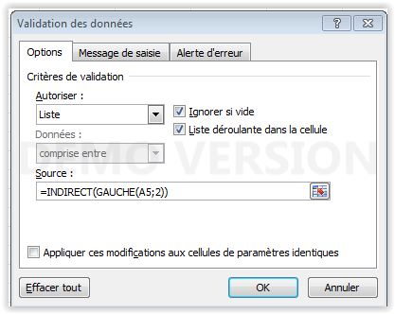
 |  |  | Liste non limitative
CATEGORIE | ELEMENT OU TACHE | P.U TTC | QUANTITE | TOTAL | Validation de données en colonne B
Equipements divers | BALAI / BALAI A FRANGE | 5.00 € | 1 | 5.00 €
Electromenager | PORTE FREEZER | 70.00 € | 1 | 70.00 €

 |  |  |  |  | Dans Gestionnaire de noms toutes les listes nommées doivent avoir pour nom
 |  |  |  |  | les 2 premières lettres de la catégorie ex Equipements divers : nom=Eq
 |  |  |  |  | J'ai renommé tes listes

TOTAL |  |  |  | 75.00 €

